Лист1
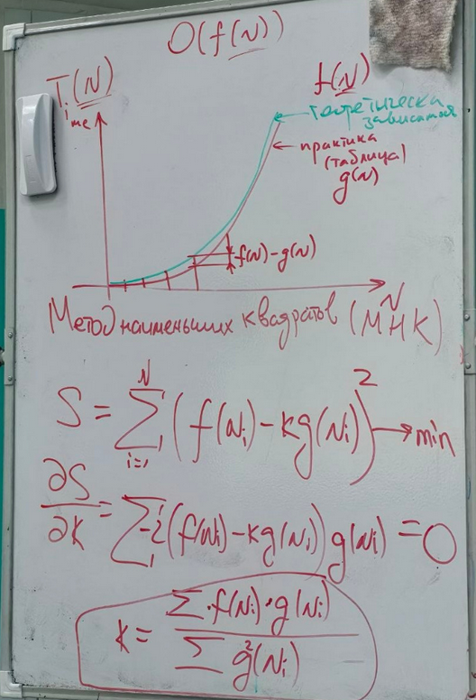
Так как 2 цикла(1 из них в remove) значит общее число операций их сумма: |  | N | Ansewer | Time |  | N | g(N) | f(N) | Числитель | Знаменатель | k | Теорическое время (f(N)/k):
 |  | 1000 | 977 | 0.001 |  | 1000 | 0.001 | 1000000 | 1000 | 0.000001 | 1232025336.5 | 0.0008116716194
Итерация | Операций | 5000 | 1809 | 0.021 |  | 5000 | 0.021 | 25000000 | 525000 | 0.000441 |  | 0.020291790485
1 | n-1 | 10000 | 3617 | 0.082 |  | 10000 | 0.082 | 100000000 | 8200000 | 0.006724 |  | 0.08116716194
2 | n-2 | 50000 | 34465 | 1.956 |  | 50000 | 1.956 | 2500000000 | 4890000000 | 3.825936 |  | 2.0291790485
3 | n-3 | 100000 | 68929 | 7.806 |  | 100000 | 7.806 | 10000000000 | 78060000000 | 60.933636 |  | 8.116716194
… | … | 500000 | 475713 | 204.496 |  | 500000 | 204.496 | 250000000000 | 51124000000000 | 41818.614016 |  | 202.91790485
n | 1 | 1000000 | 951425 | 811.277 |  | 1000000 | 811.277 | 1000000000000 | 811277000000000 | 658170.37073 |  | 811.6716194

S=n(n-1)/2
S=n^2-n/2
S=0.5n^2-0.5n

Отбрасываем константы и младшие степени и получается что скорость алгоритма равна O(n^2)

 |  |  |  |  | Видим на графике что теорическое время совпало с практическим значит алгоритм O(N^2)

